1. Продажи
 | Продажи за год

Кв. | Месяц | Сумма
1 кв. | январь | 15,620
 | февраль | 6,900
 | март | 12,160
2 кв. | апрель | 12,340
 | май | 4,920
 | июнь | 17,860
3 кв. | июль | 10,280
 | август | 10,360
 | сентябрь | 2,060
4 кв. | октябрь | 14,340
 | ноябрь | 5,500
 | декабрь | 11,380

2. Контрагенты
Продажи по конрагентам

Месяц | январь | февраль | март | апрель | май | июнь | июль | август | сентябрь | октябрь | ноябрь | декабрь
Альянс | 15,620 | 6,900 | 12,160 | 12,340 | 4,920 | 17,860 | 10,280 | 10,360 | 2,060 | 14,340 | 5,500 | 11,380
Огонек | 9,000 | 8,492 | 6,941 | 6,520 | 10,890 | 8,723 | 6,358 | 2,431 | 3,201 | 7,000 | 5,016 | 7,590

Продажи

3. Диаграммы
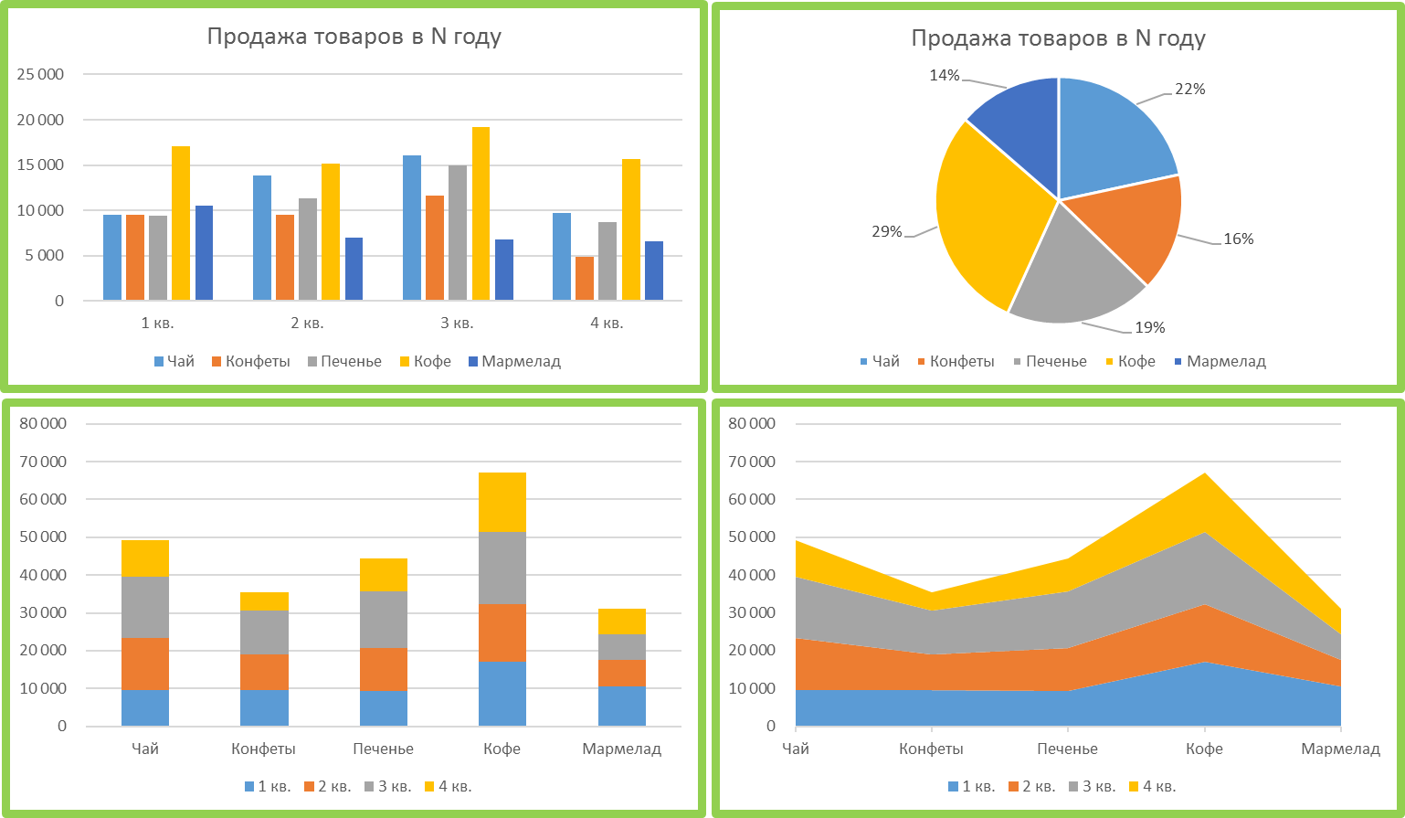
Продажи товаров

Продажа товаров
Продажа товаров
Товар | 1 кв. | 2 кв. | 3 кв. | 4 кв. | Итого:
Чай | 9,522 | 13,855 | 16,065 | 9,684 | 49,126
Конфеты | 9,478 | 9,473 | 11,615 | 4,891 | 35,457
Печенье | 9,469 | 11,334 | 14,933 | 8,731 | 44,467
Кофе | 17,060 | 15,212 | 19,234 | 15,635 | 67,141
Мармелад | 10,513 | 7,006 | 6,849 | 6,615 | 30,983

ЗАДАНИЕ
Продажа товаров в N году
Продажа товаров в N году
Продажи товаров

Товар | 1 кв. | 2 кв. | 3 кв. | 4 кв. | итого:
Чай | 9,522 | 13,855 | 16,065 | 9,684 | 49,126
Конфеты | 9,478 | 9,473 | 11,615 | 4,891 | 35,457
Печенье | 9,469 | 11,334 | 14,933 | 8,731 | 44,467
Кофе | 17,060 | 15,212 | 19,234 | 15,635 | 67,141
Мармелад | 10,513 | 7,006 | 6,849 | 6,615 | 30,983

Продажа товаров в N году

